广告
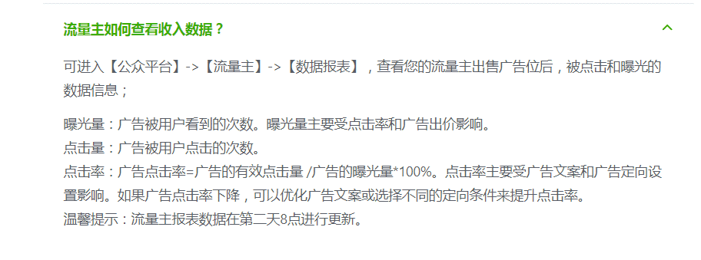
每日看视频广告获取慧眼次数 | 3
每局可视频广告复活次数 | 1
玩了几局后，结算界面刷出Banner | 2
玩了几局后，游戏中界面刷出Banner | 2
玩了几局后，排行榜界面刷出Banner | 2

日广告收入预期 | 10000
ARPDAU | 0.03 | 0.06 | 0.08 | 0.1 | 0.2 | 0.4
需要DAU | 333,333 | 166,667 | 125,000 | 100,000 | 50,000 | 25,000

视频广告eCPM | 80
视频广告展示次数 | 125,000
每用户日广告展示次数 | 0.375 | 0.75 | 1 | 1.25 | 2.5 | 5

Banner广告eCPM | 10
视频广告展示次数 | 1,000,000
每用户日广告展示次数 | 3 | 6 | 8 | 10 | 20 | 40

数据参考
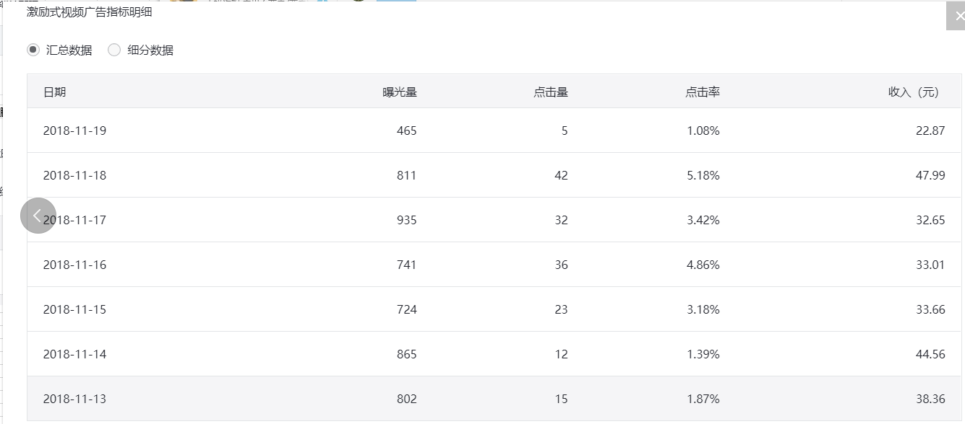
K = 分享新增 / (导量新增 + DOU)
K = 分享新增 / ((新增 - 分享新增) + (活跃 - 新增))
K = 分享新增 / (活跃 - 分享新增)

K+次留+arup =0.6 arup=0.05以上

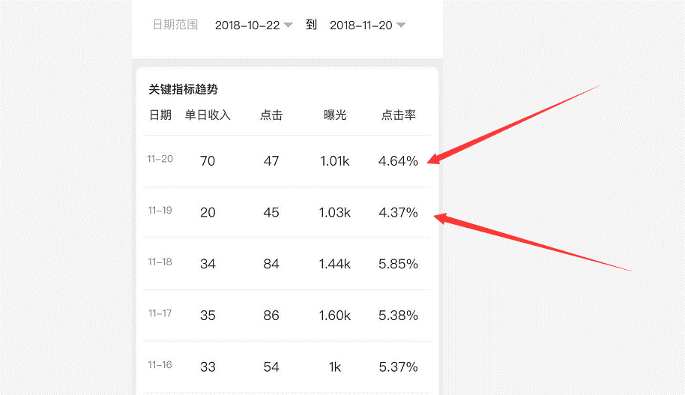

大多数的点击率是百分之2点几
每个用户的重复点击，会越来越便宜
你们把视频点击的次数，限制在5 |  | 不要超过五次
腾讯的广告一定时间内重复太多会变成免费赠送给广告主，广告的结案报告里面会有赠送曝光这个东西。
我告诉你哈，小游戏看分析数和分享用户数
你后台显示的，都是已经扣过的
一天7k | 你能日活10w就行
看广告也算是点击量
baneer必须点击才算广告
视频广告点进去给的钱多
【话唠】回不去的曾经(1402907210) 14:29:04
好像是7毛还是5毛
【话唠】回不去的曾经(1402907210) 14:29:10
不点的话视频广告是1毛
以小游戏上线以来颇为火爆的《最强弹一弹》为例，在其游戏设计中，就有至少5次激励视频的广告播放，其中三次是“点击看视频送弹球”，一次是复活，还有一次就是“看广告消弹球”。
开发者后台看到的是和腾讯分成过的
就是15秒那种广告，微信每个用户单个游戏每天只推10条。2毛一条

